F02.CFG-Paths
 |  | VVSS, Info Romana, 2025-2026

F02. cautarea filmelor care au un anumit regizor (sau parti din numele regizorului).

F02. Covered source code |  |  | F02. Control Flow Graph (CFG) | F02. Cyclomatic Complexity (CC)
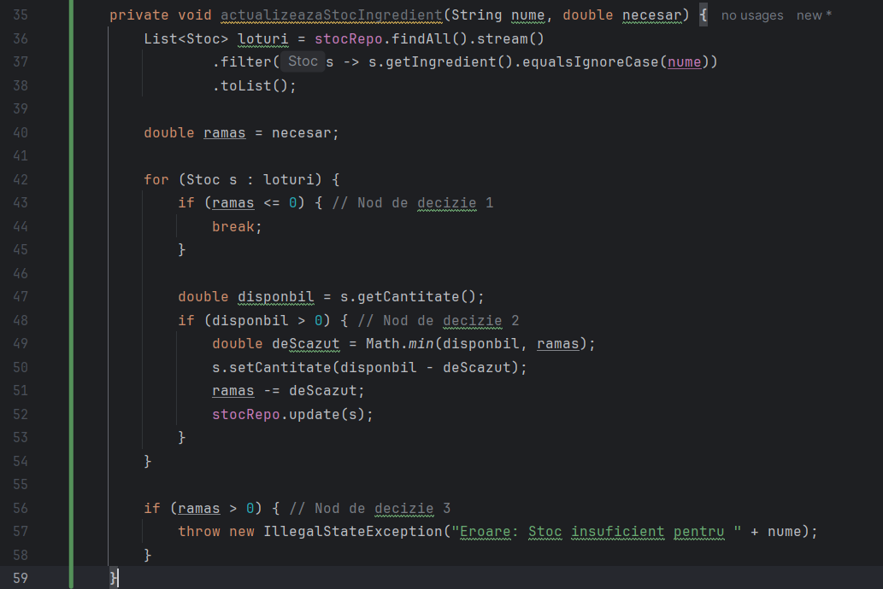
Line No. | Source code |  | Se va insera CFG asociat codului sursa testat (poza, diagrama, etc.). | CC1 = No. of regions = |  | 5
Req02_L01 | … |  |  | CC2 = Edges - Nodes + 2 = |  | 15-12+2=5
Req02_L02 | … |  | 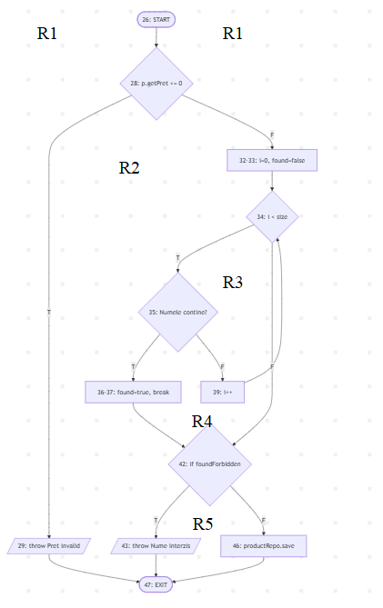 <Req02 CFG > | CC3 = No. of Conditions + 1 = |  | 4+1=5
Req02_L03 | …
... | …
.. | … |  |  | F02. Individual Paths
... | …
 |  |  |  | Path No. | Path
 |  |  |  | F02_P01 | 26 → 28 (T) → 29 → 47
 |  |  |  | F02_P02 | 26 → 28 (F) → 32_33 → 34 (F) → 42 (F) → 46 → 47
 |  |  |  | F02_P03 | 26 → 28 (F) → 32_33 → 34 (T) → 35 (T) → 36_37 → 42 (T) → 43 → 47
 |  |  |  | F02_P04 | 26 → 28 (F) → 32_33 → 34 (T) → 35 (F) → 39 → 34 (F) → 42 (F) → 46 → 47
 |  |  |  | F02_P05 | 26 → 28 (F) → 32_33 → 34 (T) → 35 (F) → 39 → 34 (T) → 35 (T) → 36_37 → 42 (T) → 43 → 47

F02.TCs
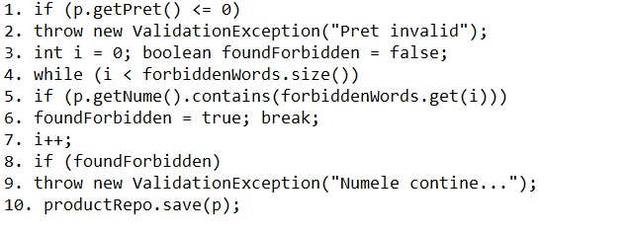
 |  | VVSS, Info Romana, 2025-2026

F02. actualizarea stocului unui ingredient

TC No. | Input | Output | Coverage
 |  |  | Statement (sc) | Condition/ decision (dc, cc, dcc, mcc) |  |  |  |  |  |  |  | Path (apc) |  |  |  |  | Loop (lc)
 | … | … |  | F02_Cond01 pret <= 0 (T) |  | F02_Cond02 i < size (T) |  | F02_Cond03 contains (T) |  | F02_Cond4 foundForb. (T) |  | F02_P01 | F02_P02 | F02_P03 | F02_P04 | F02_P05 | 0 | 1 | n | < n
 |  |  |  | T | F | T | F | T | F | T | F
F02_TC01 | p.pret=15, forbidden=["alcool", "zahar"] | Salvare reusita | 1, 3, 4, 5, 7, 8, 10 |  | X | X(de 2 ori) | X |  | X (de 2 ori) |  | X |  |  |  | X |  |  |  | X
F01_TC02 | p.pret=-5, forbidden=["alcool"] | Exception("Pret invalid") | 1, 2 | X |  |  |  |  |  |  |  | X
F02_TC03 | p.pret=10, forbidden=[ ] (gol) | Salvare reusita | 1, 3, 4, 8, 10 |  | X |  | X |  |  |  | X |  | X |  |  |  | X
F01_TC04 | p.nume="Bere alcool", forb=["zahar", "alcool"] | Exception("Numele contine...") | 1, 3, 4, 5, 6, 8, 9 |  | X | X(de 2 ori) |  | X (a 2-a oara) | X (prima oara) | X |  |  |  |  |  | X |  |  |  | X
F01_TC05 | p.pret=8, p.nume="Bere alcool", forb=["alcool", "zahar"] | Exception("Numele e contine...") | 1, 3, 4, 5, 6, 8, 9 |  | X | X(de 2 ori) |  | X (prima oara) |  | X |  |  |  | X |  |  |  |  |  | X

